CollectiveAccess
Image | Object | Description | Date
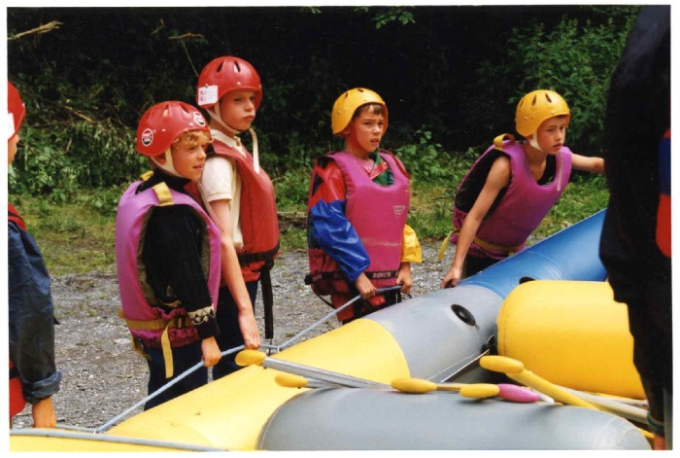 | Descente en rafting et nage en eau vive sur le Giffre (7-009) | Descente en rafting et nage en eau vive par des enfants sur le Giffre et pose de mire au Gorges des Tines
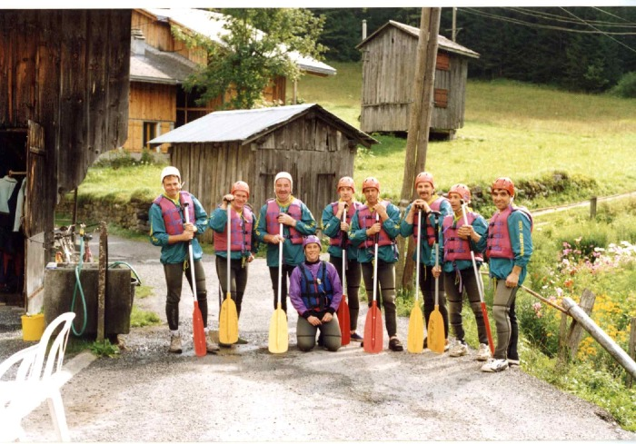 | Les secouristes en Montagne font du Raft (7-008) | Les secouristes en Montagne font du raft a Sixt fer A Cheval

